Pendaftaran Pantas
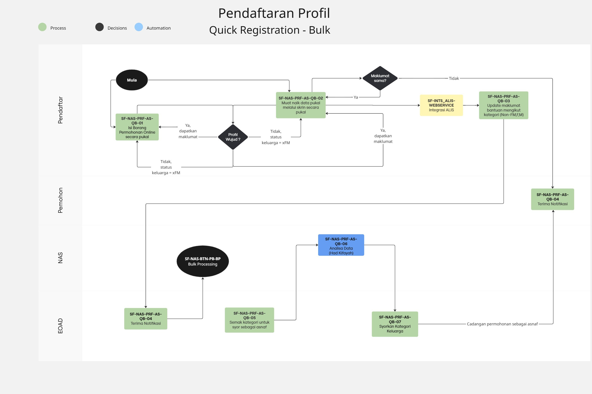
Pendaftaran Pantas Perseorangan - Kaunter

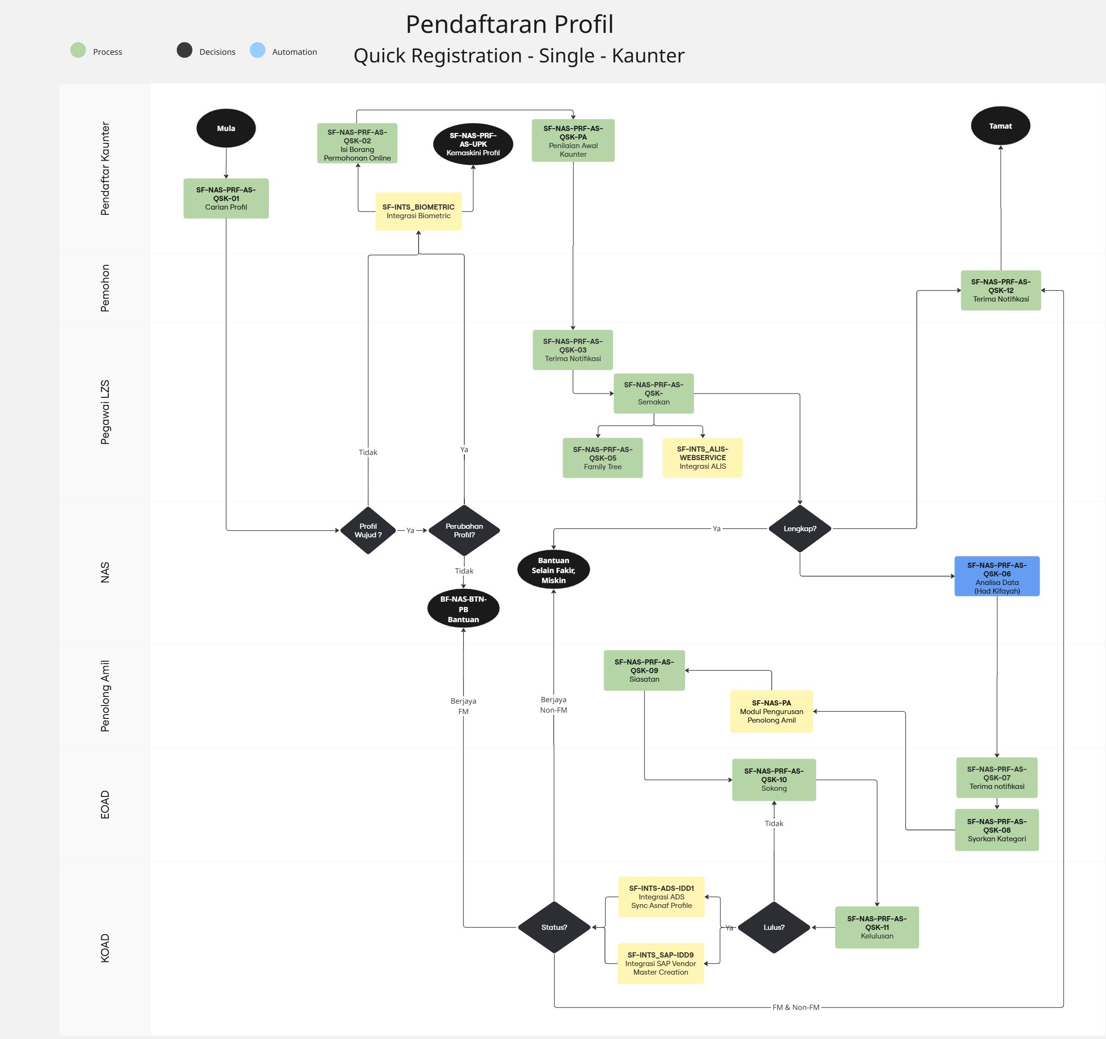

Pendaftaran Pantas Perseorangan - self service

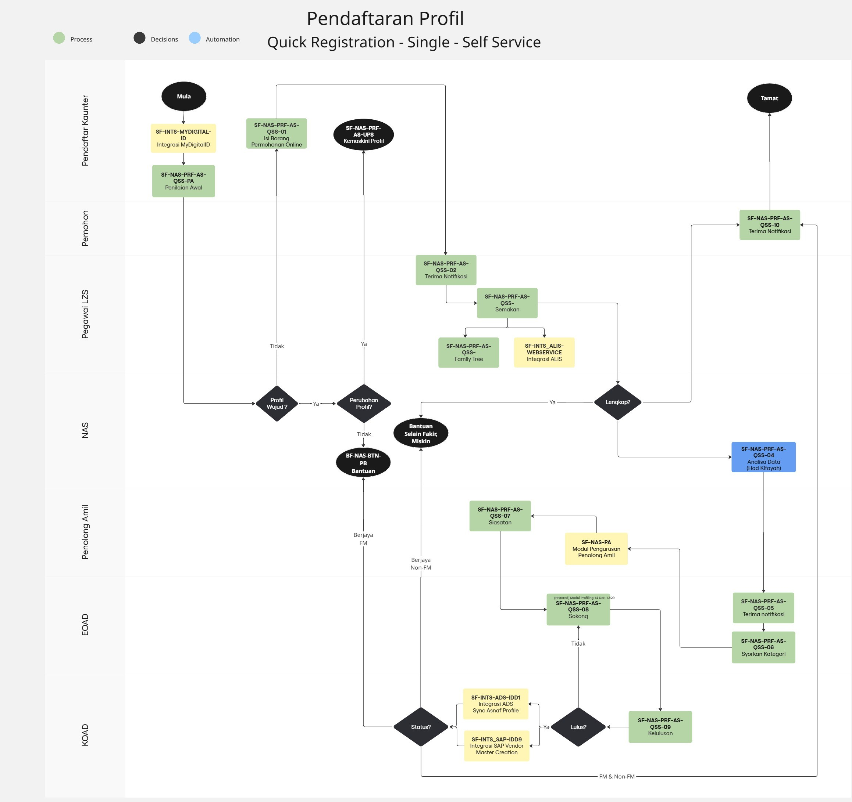

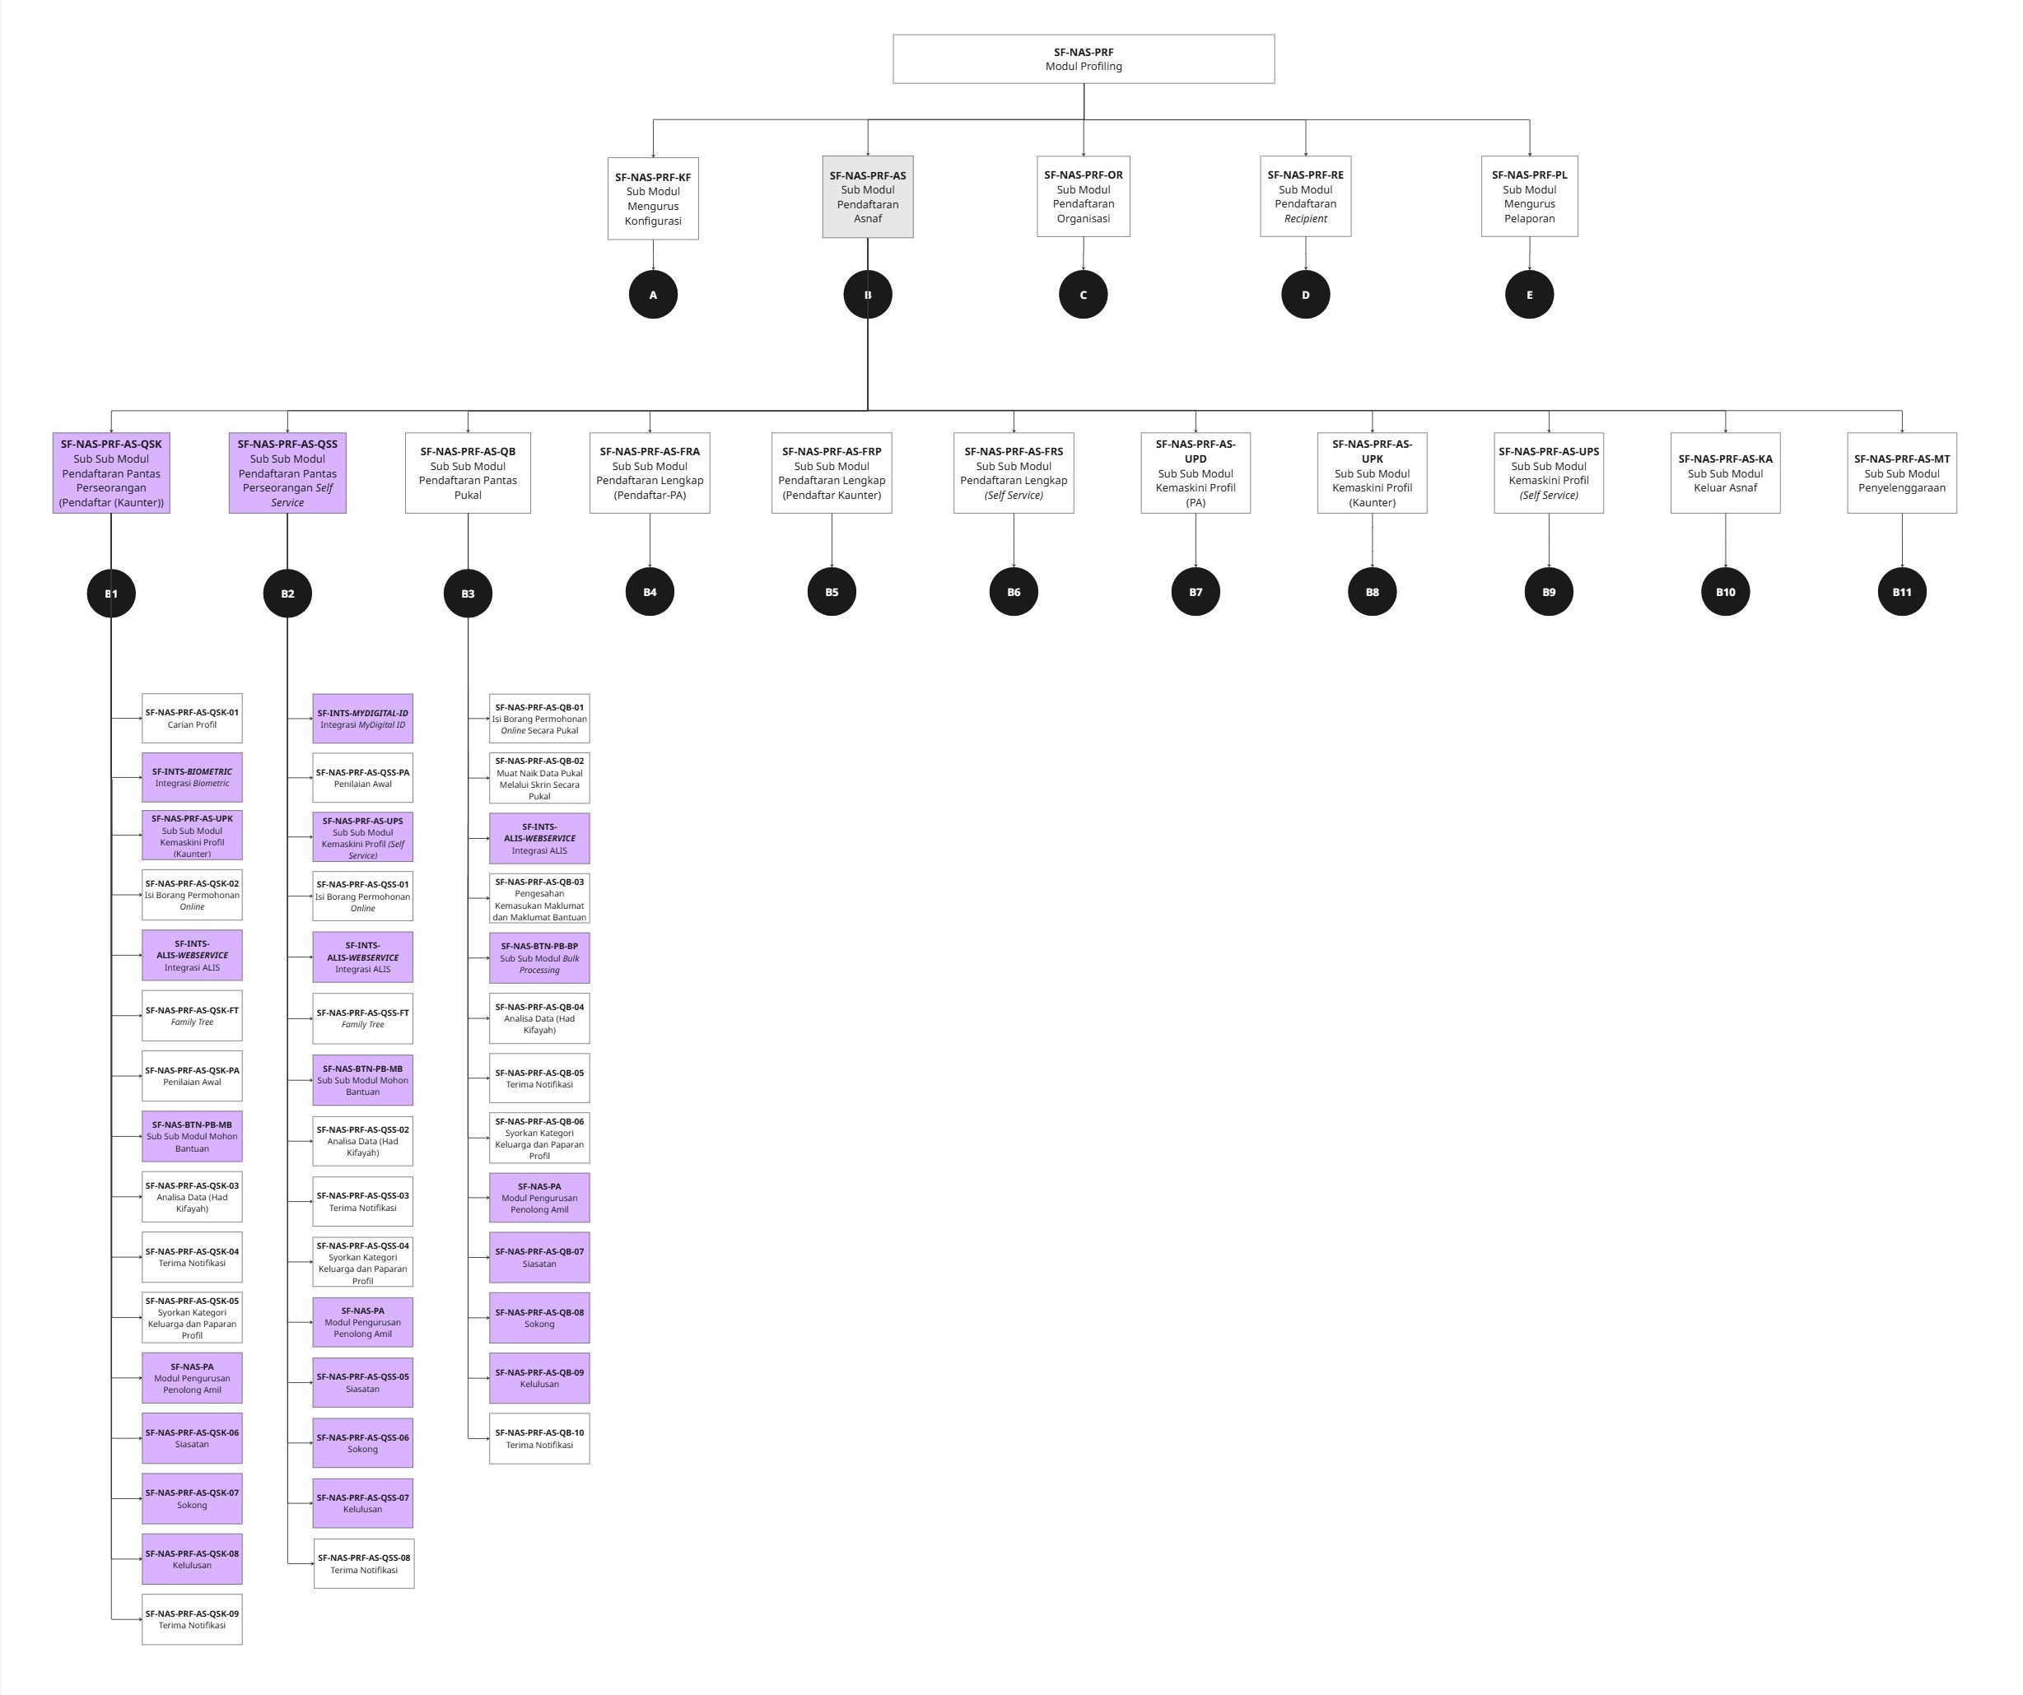

Pendaftaran Pantas Pukal

EX-PRF-AS-QS-01_01
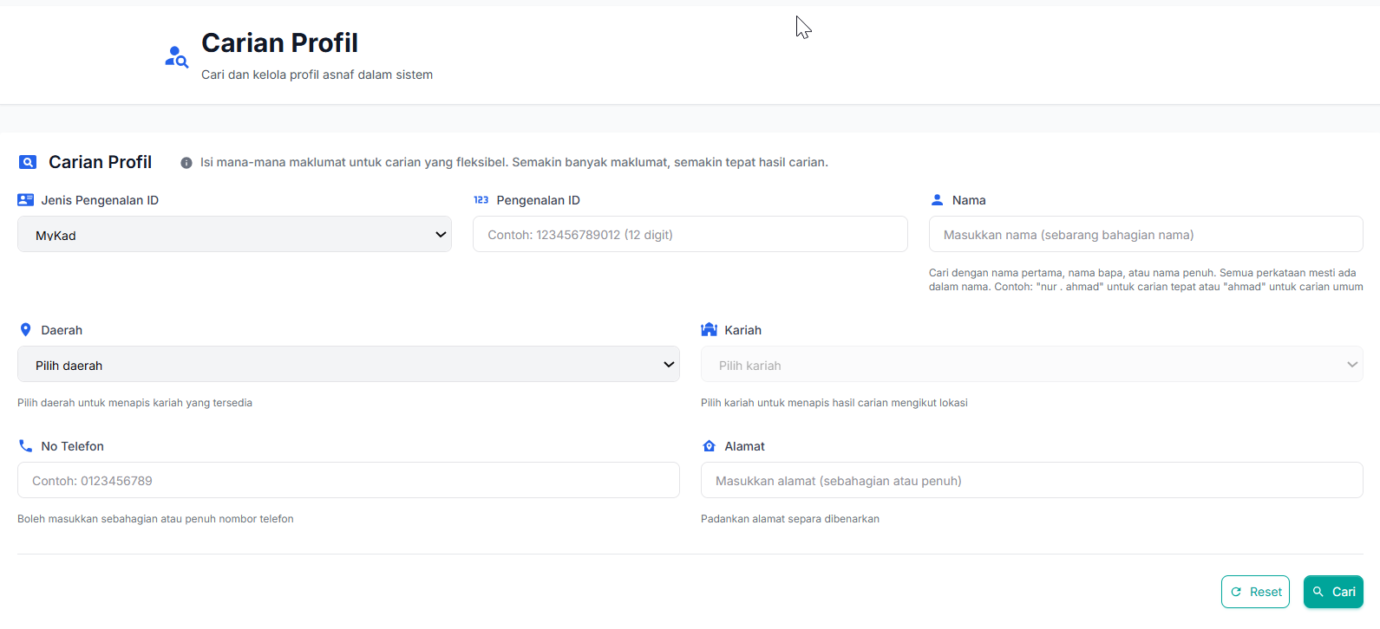

EX-PRF-AS-QS-01_02
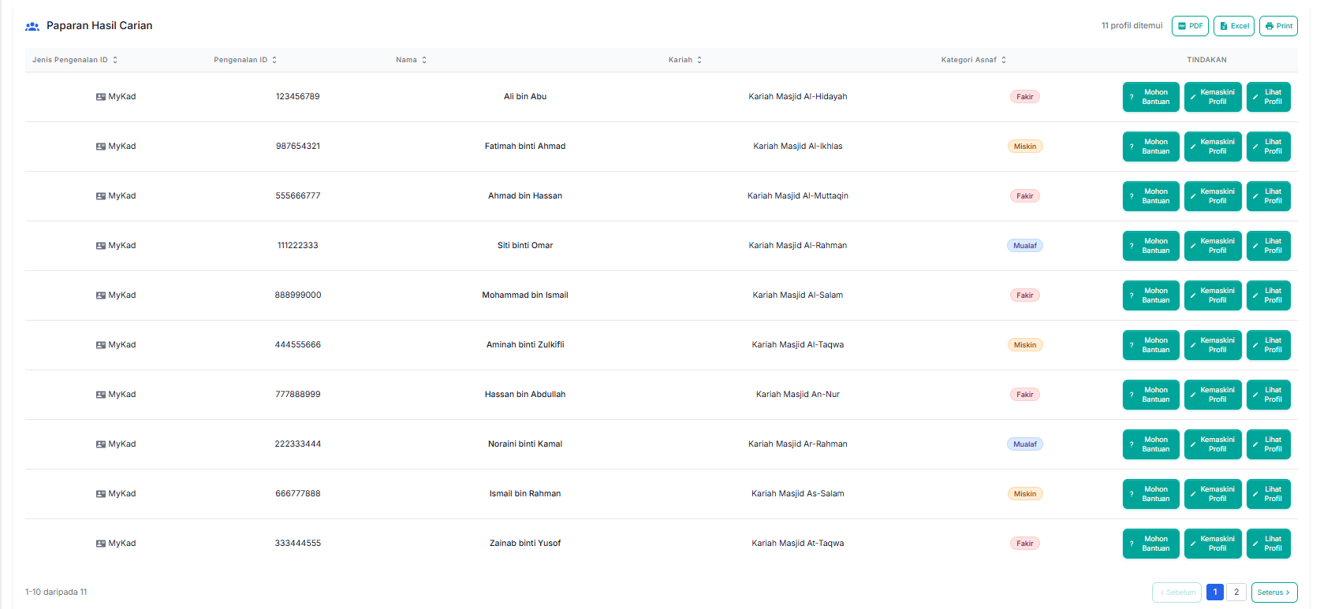

KEMBALI

EX-PRF-AS-QS-02_01_01
Borang Permohonan Lengkap Online

Maklumat Peribadi
Maklumat Peribadi
Jenis Pengenalan :
Pengenalan ID :
Nama Mengikut Dokumen Pengenalan :
Choose file
Upload Dokumen Nombor ID :
 | Format yang dibenarkan: PDF, JPG, PNG. Saiz maksimum: 5MB
Warganegara :
Lain-lain Warganegara
Taraf Penduduk Tetap : |  | Ya |  | Tidak
Tarikh Mula Pasport (DD/MM/YYYY) :
Tarikh Tamat Pasport (DD/MM/YYYY) :
No Pasport :
Tarikh Lahir (DD/MM/YYYY) :
Agama :
Lain-lain Agama :
No Telefon Bimbit :
Emel :
Adakah anda seorang muallaf? |  | Ya | Tidak
Tarikh Masuk Islam : DD/MM/YYYY
Tarikh Masuk Kelas Fardu Ain Muallaf (KFAM): DD/MM/YYYY
Choose file
Nama Lain :
Upload dokumen Pengislaman
 | Format yang dibenarkan: PDF, JPG, PNG. Saiz maksimum: 5MB
Status Perkahwinan:
Lain-lain Status Perkahwinan :
Tambah
Padam
Bilangan Tanggungan
Tanggungan #1
Hubungan
Jenis ID
Pengenalan ID :
Nama
Adakah anda mempunyai akaun bank? |  | Ya |  | Tidak
Nama Bank
No Akaun Bank
Nama Pemegang Akaun
Jenis Akaun
ID Pengenalan (individu lain jika akaun bersama) :
Nama Individu (jika akaun bersama)
Hubungan (jika akaun bersama)
Pendapatan Kasar RM :
Choose file
Upload pengesahan pendapatan/penyata gaji ketua keluarga
 | Format yang dibenarkan: PDF, JPG, PNG. Saiz maksimum: 5MB

KEMBALI

ID Pengenalan (individu lain jika bersama) : If Jenis Akaun = 'Bersana' then Required, Show else Not Required, Hide
Nama Individu (jika bersama) If Jenis Akaun = 'Bersana' then Required, Show else Not Required, Hide
Hubungan (jika bersama) If Jenis Akaun = 'Bersana' then Required, Show else Not Required, Hide

EX-PRF-AS-QS-02_01_02
Borang Permohonan Lengkap Online

Maklumat Alamat dan Tempat Tinggal
Maklumat Alamat
Alamat :

Poskod :
Negeri :
Daerah :
Bandar :
Kariah :
Geolokasi :
 | H | B T
Tempoh Menetap di Selangor (Tahun) :

Maklumat Tempat Tinggal
Status Kediaman/Tempat Tinggal :
Lain-lain Status Kediaman/Tempat Tinggal :
Status Kediaman jika Milik Sendiri Berbayar : Kadar bayaran bulanan jika Milik Sendiri Berbayar
Choose file
Status Kediaman jika Sewa : Kadar sewa bulanan RM per bulan
Upload dokumen perjanjian
 | Format yang dibenarkan: PDF, JPG, PNG. Saiz maksimum: 5MB

KEMBALI

EX-PRF-AS-QS-02_01_03
Borang Permohonan Lengkap Online

Maklumat Perakuan Pemohon
Maklumat Perakuan Pemohon
Hubungan kekeluargaan dengan kakitangan LZS? : |  | Ya | Tidak
Nama Kakitangan :
Jawatan :
Pejabat :
Hubungan :

Hubungan kekeluargaan dengan Penolong Amil? : |  | Ya | Tidak
Nama Kariah/Institusi :
Nama PAK/PAK+ :

Perakuan dan Persetujuan "Dengan nama Allah S.W.T, saya mengesahkan bahawa segala maklumat dan data yang diberikan di dalam Borang Permohonan Agihan dan lampiran adalah BENAR, TEPAT, LENGKAP dan TERKINI. Saya dengan ini bersetuju memberi persetujuan secara nyata (explicit consent) kepada Zakat Selangor untuk mengumpul, memproses, menggunakan data peribadi saya dan tanggungan saya (jika ada) bagi tujuan pentadbiran, kajian, dakwah, promosi dan aktiviti-aktiviti lain berkaitan fungsi Zakat Selangor seperti yang dinyatakan di dalam Notis Privasi Zakat Selangor di https://www.zakatselangor.com.my.”
 | FALSE | Saya Setuju
Tarikh Perakuan :

KEMBALI

EX-PRF-AS-QS-02_01_04
Borang Permohonan Lengkap Online

Maklumat Pengesahan Pendapatan
Maklumat Pengesahan Pendapatan
Pegawai LZS perlu memasukkan nama pegawai yang membuat pengesahan pendapatan
Nama Kakitangan :
Jawatan :
No Telefon :
Choose file
Tarikh Pengesahan :
Upload dokumen perjanjian
 | Format yang dibenarkan: PDF, JPG, PNG. Saiz maksimum: 5MB

KEMBALI

EX-PRF-AS-QS-02_01_05
Borang Permohonan Lengkap Online

Maklumat Pengesahan Permastautin
Maklumat Pengesahan Permastautin
Nama :
Jawatan :
No Telefon :
Choose file
Tarikh Pengesahan :
Upload /View Dokumen pengesahan permastautin
 | Format yang dibenarkan: PDF, JPG, PNG. Saiz maksimum: 5MB

EX-PRF-AS-QS-02_01_06
Borang Permohonan Lengkap Online

Maklumat Pendaftar
Maklumat Pendaftar
Nama :
Kategori Pegawai :
Jenis Permohonan :
Tarikh Proses :

KEMBALI
HANTAR

EX-PRF-AS-FT
Borang Permohonan Lengkap Online

Ketua Keluarga
Nama
Maklumat Family Tree
Family Tree
Nama Ketua Keluarga :
Hubungan :
Nama :

Hubungan
Nama Pasangan 2
Hubungan
Nama Pasangan 1
Hubungan
Nama Pasangan 3

Hubungan
Nama Tanggungan
Hubungan
Nama Tanggungan
Hubungan
Nama Tanggungan
Hubungan
Nama Pasangan 2
Hubungan
Nama Tanggungan 1

Maklumat Peribadi | Maklumat Permohonan Bantuan | Maklumat Bantuan Diterima

EX-PRF-AS-QS-07
Pengesahan Status

Tarikh Pengesyoran :
%Had Kifayah (Syor) :
Kategori Keluarga Asnaf (Syor) :
Pengenalan ID Asnaf/Tanggungan: | Nama Asnaf/Tanggungan | Kategori Individu Asnaf/Tanggungan (Syor) :

Assign Siasatan:
PAK/PAK+/Pegawai LZS

%Had Kifayah (Sah) :
Kategori Keluarga Asnaf (Sah) :
Pengenalan ID Asnaf/Tanggungan: | Nama Asnaf/Tanggungan | Kategori Asnaf/Tanggungan (Sah) : | Pelarasan (Sah)
 |  |  | FALSE
 |  |  | TRUE
 |  |  | FALSE
 |  |  | FALSE

Komen Pengesahan :

Tarikh Pengesahan :
Disokong oleh :

KEMBALI
Siasatan

EX-PRF-AS-QS-07_01
Siasatan di Lapangan

%Had Kifayah (Syor) : |  |  | Maklumat Lawatan dan Siasatan
Kategori Keluarga Asnaf (Syor) : |  |  | Pilih Keadaan Siasatan : | Selesai/Tertunda/Batal
Tarikh Pengesyoran : |  |  | Pilih Kategori | Musafir/Mukim/Bermastautin
Pengenalan ID Asnaf/Tanggungan: | Nama Asnaf/Tanggungan: | Kategori Asnaf/Tanggungan (Syor) :
 |  |  | Tarikh Lawatan : |  | Masa Lawatan :
 |  |  | Catatan Penilaian Awal : | Tingkah laku asnaf

 |  |  | Catatan Lawatan :

 |  |  | Status Lawatan : | Lengkap/Tak Lengkap/Perlu Lawatan Semula
 |  |  | Nama Penolong Amil/Pegawai LZS yang membuat siasatan :
 |  |  | Tarikh Siasatan :

Kembali

EX-PRF-AS-QS-09
Siasatan di Lapangan

%Had Kifayah (Syor) : |  |  | Maklumat Lawatan dan Siasatan
Kategori Keluarga Asnaf (Syor) : |  |  | Pilih Keadaan Siasatan : | Selesai/Tertunda/Batal
Tarikh Pengesyoran : |  |  | Pilih Kategori | Musafir/Mukim/Bermastautin
Pengenalan ID Asnaf/Tanggungan: | Nama Asnaf/Tanggungan: | Kategori Asnaf/Tanggungan (Syor) :
 |  |  | Tarikh Lawatan : |  | Masa Lawatan :
 |  |  | Catatan Penilaian Awal : | Tingkah laku asnaf

 |  |  | Catatan Lawatan :

 |  |  | Status Lawatan : | Lengkap/Tak Lengkap/Perlu Lawatan Semula
 |  |  | Nama Penolong Amil/Pegawai LZS yang membuat siasatan :
 |  |  | Tarikh Siasatan :

Kembali

EX-PRF-AS-FR-10
Kelulusan Status

Tarikh Pengesyoran :
%Had Kifayah (Syor) :
Kategori Keluarga Asnaf (Syor) :
Pengenalan ID Asnaf/Tanggungan: | Nama Asnaf/Tanggungan | Kategori Asnaf/Tanggungan (Syor) :

Assign Siasatan:
PAK/PAK+/Pegawai LZS

%Had Kifayah (Sah) :
Kategori Keluarga Asnaf (Sah) :
Pengenalan ID Asnaf/Tanggungan: | Nama Asnaf/Tanggungan | Kategori Asnaf/Tanggungan (Sah) : | Pelarasan (Sah)
 |  |  | FALSE
 |  |  | FALSE
 |  |  | FALSE
 |  |  | FALSE

Merit Keluarga(Sah)
Status Multidimensi Keluarga(Sah)
Quardrant Multidimensi Keluarga(Sah)

Komen Pengesahan :

Tarikh Pengesahan :
Disokong oleh :

Komen Pelulus :

Tarikh Kelulusan :
Diluluskan oleh :

KEMBALI
Siasatan

EX-PRF-AS-QB-01
Senarai Bencana untuk Permohonan Pukal

No | Nama Bencana | Tarikh Mula Permohonan | Tarikh Tamat Permohonan | Tempat Bencana | Tindakan
Semakan
Permohonan
Lihat
Semakan
Permohonan
Lihat
Semakan
Permohonan
Lihat
Semakan
Permohonan
Lihat
Semakan
Permohonan
Lihat
Semakan
Permohonan
Lihat

KEMBALI

EX-PRF-AS-QB-01_01
Borang Permohonan Lengkap Online

Import
Maklumat Peribadi
Maklumat Peribadi
Tambah
Jenis Pengenalan :
Pengenalan ID :
Nama Mengikut Dokumen Pengenalan :
Choose file
Upload Dokumen Nombor ID :
 | Format yang dibenarkan: PDF, JPG, PNG. Saiz maksimum: 5MB
Warganegara :
Lain-lain Warganegara
Taraf Penduduk Tetap : |  | Ya |  | Tidak
Tarikh Mula Pasport (DD/MM/YYYY) :
Tarikh Tamat Pasport (DD/MM/YYYY) :
No Pasport Lama :
Tarikh Lahir (DD/MM/YYYY) :
No Telefon Bimbit :
Emel :
Jantina :
Agama :
Lain-lain Agama :
Adakah anda seorang muallaf? |  | Ya | Tidak
Tarikh Masuk Islam : DD/MM/YYYY
Tarikh Masuk Kelas Fardu Ain Muallaf (KFAM): DD/MM/YYYY
Choose file
Nama Lain :
Upload dokumen Pengislaman
 | Format yang dibenarkan: PDF, JPG, PNG. Saiz maksimum: 5MB
Status Perkahwinan:
Lain-lain Status Perkahwinan :
Bilangan Tanggungan
Tanggungan #1
Hubungan
Jenis ID
Pengenalan ID :
Nama
Adakah anda mempunyai akaun bank? |  | Ya |  | Tidak
Nama Bank
No Akaun Bank
Nama Pemegang Akaun
Jenis Akaun
ID Pengenalan (individu lain jika akaun bersama) :
Nama Individu (jika akaun bersama)
Hubungan (jika akaun bersama)
Adakah anda disenarai hitam bank |  | Ya |  | Tidak
Sebab Senarai Hitam
Pendapatan Kasar RM :
Choose file
Upload pengesahan pendapatan/penyata gaji ketua keluarga
 | Format yang dibenarkan: PDF, JPG, PNG. Saiz maksimum: 5MB

KEMBALI

EX-PRF-AS-QB-02_01
Borang Permohonan Lengkap Online

Import
Maklumat Peribadi
Maklumat Peribadi
Tambah
Jenis Pengenalan :
Pengenalan ID :
Nama Mengikut Dokumen Pengenalan :
Choose file
Upload Dokumen Nombor ID :
 | Format yang dibenarkan: PDF, JPG, PNG. Saiz maksimum: 5MB
Warganegara :
Lain-lain Warganegara
Taraf Penduduk Tetap : |  | Ya |  | Tidak
Tarikh Mula Pasport (DD/MM/YYYY) :
Tarikh Tamat Pasport (DD/MM/YYYY) :
No Pasport Lama:
Tarikh Lahir (DD/MM/YYYY) :
No Telefon Bimbit :
Emel :
Jantina :
Agama :
Lain-lain Agama :
Adakah anda seorang muallaf? |  | Ya | Tidak
Tarikh Masuk Islam : DD/MM/YYYY
Tarikh Masuk Kelas Fardu Ain Muallaf (KFAM): DD/MM/YYYY
Choose file
Nama Lain :
Upload dokumen Pengislaman
 | Format yang dibenarkan: PDF, JPG, PNG. Saiz maksimum: 5MB
Status Perkahwinan:
Lain-lain Status Perkahwinan :
Bilangan Tanggungan
Tanggungan #1
Hubungan
Jenis ID
Pengenalan ID :
Nama
Adakah anda mempunyai akaun bank? |  | Ya |  | Tidak
Nama Bank
No Akaun Bank
Nama Pemegang Akaun
Jenis Akaun
ID Pengenalan (individu lain jika akaun bersama) :
Nama Individu (jika akaun bersama)
Hubungan (jika akaun bersama)
Adakah anda disenarai hitam bank |  | Ya |  | Tidak
Sebab Senarai Hitam
Pendapatan Kasar RM :
Choose file
Upload pengesahan pendapatan/penyata gaji ketua keluarga
 | Format yang dibenarkan: PDF, JPG, PNG. Saiz maksimum: 5MB

KEMBALI

EX-PRF-AS-QB-03_01
Senarai Permohonan Pukal - Update Bantuan

Kategori : |  | Fakir/Miskin/Non-FM

No | Nama | Pengenalan ID | Kategori |  | Alamat

Kod Bantuan : |  |  |  | Amaun Bantuan :
Produk Bantuan : |  |  |  | Produk Pakej :
Kelayakan Produk :

KEMBALI
HANTAR

EX-PRF-AS-QB-03_02
 |  |  |  |  |  | Senarai Pendaftaran Pukal
Senarai Permohonan Pukal - Update Bantuan
 |  |  |  |  |  | No | Nama | Pengenalan ID | Kategori | Status | Alamat | Kod Bantuan | Bantuan | Produk Bantuan | Produk Pakej | Kelayakan Produk | Tindakan
Lihat
No | Nama | Pengenalan ID | Kategori | Status | Tindakan
Semak
Lihat
Semak
Lihat
Semak
Lihat
Semak
Lihat
Kelayakan Produk :
KEMBALI
KEMBALI

Senarai Permohonan Pukal - Semakan

Kategori : |  | Fakir/Miskin/Non-FM
Kod Bantuan : |  |  |  | Bantuan :
Produk Bantuan : |  |  |  | Produk Pakej :
Kelayakan Produk :

No | Nama | Pengenalan ID | Kategori | Status | Tindakan
Semak
Semak
Semak

KEMBALI
HANTAR

EX-PRF-AS-QB-03_03
Borang Permohonan Lengkap Online

Import
Maklumat Peribadi
Maklumat Peribadi
Tambah
Jenis Pengenalan :
Pengenalan ID :
Nama Mengikut Dokumen Pengenalan :
Choose file
Upload Dokumen Nombor ID :
 | Format yang dibenarkan: PDF, JPG, PNG. Saiz maksimum: 5MB
Warganegara :
Lain-lain Warganegara
Taraf Penduduk Tetap : |  | Ya |  | Tidak
Tarikh Mula Pasport (DD/MM/YYYY) :
Tarikh Tamat Pasport (DD/MM/YYYY) :
No Pasport :
Tarikh Lahir (DD/MM/YYYY) :
Agama :
Lain-lain Agama :
No Telefon Bimbit :
Emel :
Adakah anda seorang muallaf? |  | Ya | Tidak
Tarikh Masuk Islam : DD/MM/YYYY
Tarikh Masuk Kelas Fardu Ain Muallaf (KFAM): DD/MM/YYYY
Choose file
Nama Lain :
Upload dokumen Pengislaman
 | Format yang dibenarkan: PDF, JPG, PNG. Saiz maksimum: 5MB
Status Perkahwinan:
Lain-lain Status Perkahwinan :
Bilangan Tanggungan
Tanggungan #1
Hubungan
Jenis ID
Pengenalan ID :
Nama
Adakah anda mempunyai akaun bank? |  | Ya |  | Tidak
Nama Bank
No Akaun Bank
Nama Pemegang Akaun
Jenis Akaun
ID Pengenalan (individu lain jika akaun bersama) :
Nama Individu (jika akaun bersama)
Hubungan (jika akaun bersama)
Pendapatan Kasar RM :
Choose file
Upload pengesahan pendapatan/penyata gaji ketua keluarga
 | Format yang dibenarkan: PDF, JPG, PNG. Saiz maksimum: 5MB

KEMBALI

EX-PRF-AS-QB-05_01
Senarai Penerima Bantuan Pukal - Syor Asnaf

Kategori : |  | Non-FM

No | Nama | Pengenalan ID | Kategori | Alamat | Syor
 |  |  |  |  | FALSE
 |  |  |  |  | FALSE
 |  |  |  |  | FALSE

 | Komen EOAD :

KEMBALI
HANTAR NOTIFIKASI

